Sheet1
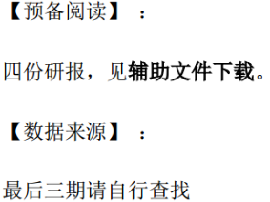

【通关题】

1. 查找2017年的医药行业和各细分行业的增速，简述趋势

医药行业（268家医药上市公司）

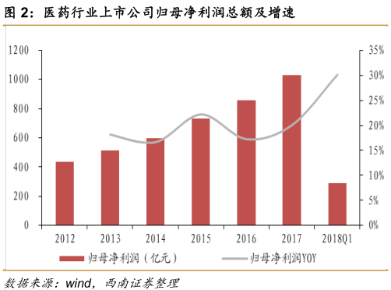
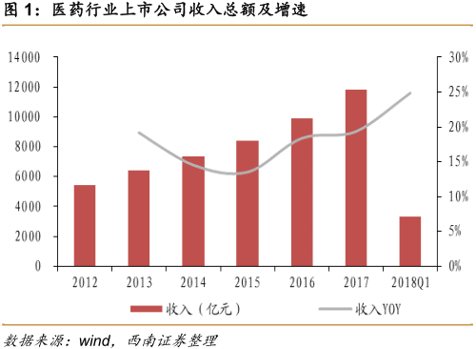
1.同比增速
 | 2018Q1 | 2017
营业总收入 | 24.9% | 19.4%
归母净利润 | 30.1% | 20.1%

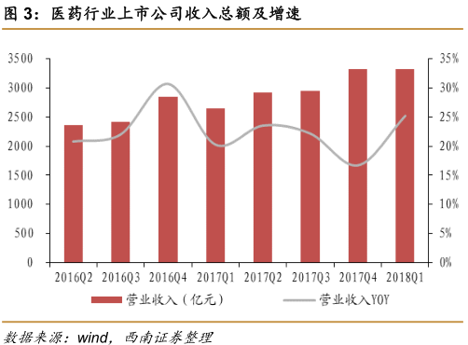
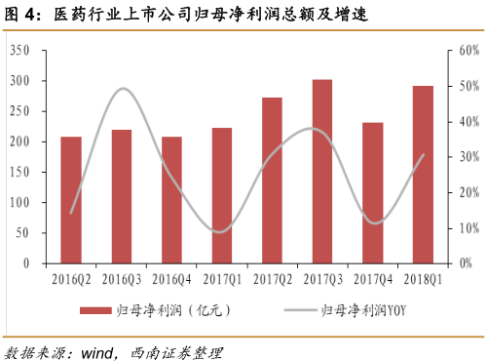
2. 季度环比增速
 | 2018Q1 | 2017Q4
营业总收入 | 25.2% | 16.8%
归母净利润 | 30.7% | 11.3%

3.与国家统计局最新给出的医药工业（医药制造业）数据比

 | 医药上市公司 | 医药行业工业
2017 收入增速 | 19.4% | 12.5%
2017 利润增速 | 20.1% | 17.8%

细分行业
 | 2017 |  | 2018Q1
细分行业 | 收入 yoy | 净利 yoy | 收入 yoy | 净利 yoy |  | 2017 年：
化药制剂 | 12.6% | 19.0% | 23.4% | 16.7% |  | 收入增长最快的 三 个细分领域依次为： 疫苗、医疗服务、CRO；
其中：大输液 | 25.2% | 26.7% | 55.6% | 67.9% |  | 利润增长最快的 三 个细分领域依次为：疫苗、CRO、医疗服务。
化药原料药 | 31.4% | 18.2% | 42.6% | 154.8%
中药 | 14.3% | 9.0% | 22.7% | 23.5% |  | 2018 Q1：
其中：品牌中药 | 13.4% | 13.9% | 7.3% | 12.6% |  | 收入增长最快的三个细分领域依次为：疫苗、大输液、化学原料药；
其中：口服中药 | 16.5% | 12.9% | 30.0% | 32.6% |  | 利润增长最快的三个细分领域依次为：疫苗、化学原料药、CRO。
其中：注射中药 | 8.0% | -9.2% | 13.8% | 0.50%
生物药 | 20.8% | 34.3% | 34.9% | 40.5%
其中：血制品 | 28.0% | 8.8% | 34.8% | -11.7%
其中：疫苗 | 81.3% | 123.2% | 175.5% | 193.0%
其中：其他生物药 | 17.6% | 33.8% | 21.9% | 36.0%
医疗器械 | 25.1% | 17.8% | 20.9% | 20.0%
其中：IVD | 28.2% | 24.4% | 38.5% | 34.1%
其中：其他医疗器械 | 24.1% | 14.0% | 15.5% | 13.2%
医药流通 | 14.4% | 22.5% | 16.6% | 11.6%
医药零售 | 23.0% | 21.3% | 24.5% | 28.4%
医疗服务 | 42.1% | 50.1% | 37.1% | 64.9%
CRO | 36.2% | 73.6% | 38.8% | 118.3%

趋势结论；
1. 医药行业上市公司整体表现优于 2016，收入、利润增速均呈现加快趋势。
2. 医药行业市场份额显著向上市公司集中。
3. 子行业业绩分化加剧。

数据来源：西南证券研报

2. 横向比较美国、中国和日本，简析医药行业的发展潜力 |  |  |  |  | 提示：从人口年龄结构，医药支出占比，医保政策，医疗监管等维度定量分析

人口老龄化情况： |  |  |  |  |  |  | 分析：
 |  | 20.16 |  | 2017 ≧65岁 | 2017 ≧65岁
亿 | 2016 总人口 | 老龄人口占比 | 2017总人口 | 老龄人口 | 老龄人口占比 |  | 中美老龄化接近，日本老龄化最高。
中国 | 13.8 | 11% | 14.1 | 1.6 | 11.4%
美国 | 3.2 | 15% | 3.2
日本 | 1.3 | 26% | 1.3 | 0.4 | 27.7%
*注：日本老龄人口及占比为2017年10月1日截止数据

卫生费用与GDP比重：
 | 卫生费用 | 2016卫生费用 | 2015 | 2016
2015年(美金) | GDP占比 | GDP占比 | 人均卫生费用 | 人均卫生费用
中国 | 6.0% | 6.2% | 467 | 526 |  |  | 1.中国与美、日个人卫生费用差距大。
美国 | 20.0% |  | 9,900 |  |  |  | 2.卫生部发布的《“健康中国2020战略研究报告”》提出，
日本 | 8.3% |  | 4,000 |  |  |  | “到2020年卫生总费用将占GDP比重6.5%～7%。”
*注：日本占比与人均为2014年

 |  |  |  |  |  |  | 3.医保政策及影响： 2009年新医改使得三大医保体系覆盖人数超过13亿，覆盖95%以上城乡人口
 |  |  |  |  |  |  | ---> 参保率接近饱和，参保人数带来的红利减少，未来增量来自于缴费基数增加。

商业保险支出占个人支付费用比例：
 |  |  |  |  |  |  | 1. 中日与美国医保体系不同导致。中国健康商业保险支出有一定发展空间。
2014年 | 商业保险支出个人支付占比 |  |  |  |  |  | 商业保险是推动美国卫生支出的重要因素。
美国 |  | 64% |  |  |  |  | 而政府支出是中、日支撑卫生支出的最大动力。
日本 |  | 15% |  |  |  |  | 2. 美国：经美国FDA批准上市的创新药，可很快被商业保险所使用，且报销资质与上市批准基本
中国 |  | 10% |  |  |  |  | 同步，为创新药放量奠定坚实基础，极大程度批地推动了医药创新发展。
 |  |  |  |  |  |  | 3. 政策：我国鼓励商业保险，2015年推出税优健康险。
 |  |  |  |  |  |  | 4.《“健康中国2030”规划纲要》健康中国建设主要指标：
 |  |  |  |  |  |  | 个人卫生支出占卫生总费用的比重（%） 2015年：29.3 2016年：28.8 2020年：28左右 2030年：25左右

医药消费市场规模： |  |  |  |  |  |  | 1. 中国医药市场规模增长迅速，超越日本成为世界第二大医药市场。与美国仍差距大。
 |  |  | 创新药 | 创新药 |  |  | 2. 中国创新药市场规模与美、日差距大，发展空间很大。
2015年（亿美元） |  | 市场规模 | 占比 | 市场规模 |  |  | 3.《“健康中国2030”规划纲要》健康中国建设主要指标：
中国 |  | 1150 | 18% | 207 |  |  | 健康服务业总规模（万亿元） 2015年：－ 2020年：＞8 2030年：16
美国 |  | 4390 | 67% | 2941 |  |  | 4. 医保政策 及影响：
日本 |  | 790 | 68% | 537 |  |  | • 整体控费，医保支出增速回落
 |  |  |  |  |  |  | • 鼓励创新药、重大疾病用药、儿童药等
 |  |  |  |  |  |  | 比如：
 |  |  |  |  |  |  | * 两保合一与三保合一
 |  |  |  |  |  |  | --> “统一筹资政策”将提高新农合筹资水平，市场空间增加1000-2000亿。
 |  |  |  |  |  |  | * 2017医保目录
 |  |  |  |  |  |  | --> 整体控费，医保支出增速回落且逐步大于支出增速，商业健康险蓬勃发展
 |  |  |  |  |  |  | 鼓励创新药、重大疾病用药、儿童药等

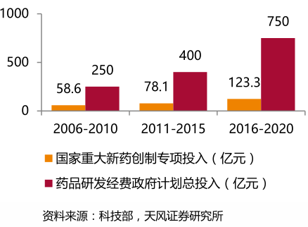
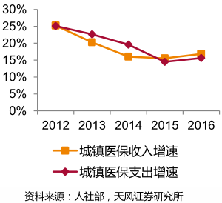
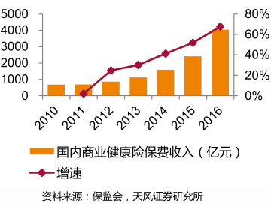

 |  |  |  |  |  |  | 5. 中国医疗监管 及影响：
 |  |  |  |  |  |  | * 2011 年 3 月，国家食药监总局启动了新版药品 GMP 认证
 |  |  |  |  |  |  | --> 标准严格的认证给药企经营环境带来更大考验，但也“倒逼”药品生产企业规范产品、
 |  |  |  |  |  |  | 提升质量，淘汰落后企业，促进行业整合升级。
 |  |  |  |  |  |  | * 2015年以来药审改革深度力度空前，简化药审流程、提高审批质量、加入ICH等。
 |  |  |  |  |  |  | --> 优胜劣汰、鼓励创新药、加快审评、减少注册积压与国际接轨。
 |  |  |  |  |  |  | * 2015年起食药监局启动仿制药一致性评价，采用的是类似美国的生物等效性试验标准，
 |  |  |  |  |  |  | 执行力度大、要求严。
 |  |  |  |  |  |  | --> 淘汰落后产能，仿制药行业面临供给侧改革，促进仿制药行业市场集中度提高，加速进口替代。
 |  |  |  |  |  |  | * 2016年两票制
 |  |  |  |  |  |  | --> 药品流通行业加速洗牌，集中度不断提高。

数据来源：百度 + 辅助资料 + 其他研报

3. 简述医药行业的产业链，并分析各个环节中的竞争格局

医药行业产业链：

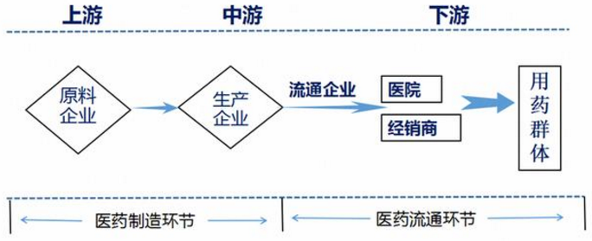

①产业链上游的原料企业主要包括化学药的原料、中药材行业和生物原料；
②中游的制药企业主要生产化学原料药、化学制剂、中药、生物生化药、医疗器械；
③然后药品通过流通渠道达到经销商和终端客户平台，最终面向用药群体。

各个环节竞争格局：

上、中游 | 1.化学药：
(制造环节) | 市场规模 - 2016年化学制药行业的收入规模有4600多亿。
 | *化学原料：
 | 集中度低，竞争激烈。
 | 周期性行业。行业整体盈利能力相对化学制剂药要低，对成本、价格变化敏感。产能、产量、
 | 行业竞争格局、环保政策等等是影响大宗原料药的主要因素。2008年开始大量扩产，目前基本上全行业
 | 产能过剩，环保压力，中小企业退出，大企业寡头，靠控产控销实现稳定盈利，终端越分散，大企业提
 | 价能力能强，终端越集中、产业链下游在国外的提价能力弱。
 | *化学制剂：
 | 外资占据高端市场，国内厂商中低端仿制药为主。
 | 2.中药：
 | 除了几家品牌中药占比集中，无外资竞争，盈利稳定，
 | 其他细分行业准入门槛不高，技术含量低，规范程度差，市场规模小且分散。

 | 3.生物制品：
 | 市场规模：整个生物制药行业规模都很小，不管是疫苗类、血液制品、体外诊断，企业收入规模最多几十亿。
 | *血制品：受政策影响较大，市场供过于求，市场容量的增长主要靠原料血浆供应的提升和产品品种的增加。
 | *疫苗：国内市场规模2013年110亿，2011-2014年CAGR为8.3%。全面放开二胎促疫苗市场扩容。
 | 一级疫苗寡头垄断，二级疫苗垄断竞争。
 | *单抗：产业规模近10亿 （国际600亿美金）

 | 整个生物制药行业的规模都很小，不管是疫苗类、血液制品还是体外诊断行业，企业的收入规模最多也就
 | 几十亿。也许正是因为体量小，发展还不成熟行业竞争强度不大，所以该行业的利润水平比较高。

 | 4.医疗器械：
 | 国内市场规模 - 7000亿+ CAGR 23%; 全球市场规模：5000亿美金+ CAGR 5.3%
 | 国内以技术含量较低的I、II类器械为主，竞争激烈。
 | 体外诊断行业（IVD）: 是医疗器械（III类）行业中最大的一个细分领域,市场规模 300亿左右
 |  | *生化诊断：70亿市场规模，壁垒低，同质化严重，市场分散
 |  | *免疫诊断：130-150亿市场规模，外资5家垄断80-90%市场，技术壁垒高
 |  |  | 少数公司初见规模
 |  | *基因诊断：20亿市场规模，壁垒高，增速高，集中度高。

中游、下游 | 1.经销商：
(流通环节) | 市场规模2020年预计16613 亿。批发及零售集中度较低，全国有逾13000家分销商。
 | 三家最大的分销商 - 国药集团（14%）、上海医药（7%）、华润医药（7%）占市场的30%。
 | *批发业务：两票制下推动龙头发展
 | *零售业务：处方外流+推动龙头发展

 | 2.医疗服务：
 | *专科上市公司规模：2016年不到120亿
 | 市场空间大，较易获取医疗资源，地区分布和门店数量是推动营收增长的关键因素。

4. 为什么中国的医药上市公司与美国相比市值差距那么大？你认为未来5-10年内是否有望极大地缩小这一差距？

1.市值差距大原因：
估值体系不同 - 中国药业长期以传统仿制药为主要发展方向，关注上市公司的当下业绩，而以资本市场相对应的美股市场估值体系，则以创新药为主，更看重在研产品线的未来市场潜力。
比如，美股市值在800亿美元以上的14家医药上市公司均为创新药企业。而以仿制药为主的企业，市值最高的为迈兰（200亿美元）排名第24位。
当前（2018/5/21）中国医药上市公司千亿市值股领头羊恒瑞（600276）总市值达到 2583 亿（约400亿美元）。

2. 未来5-10年缩小差距的可能性：
我认为有可能。
根据 IMS 数据，过去 10 年我国医药市场虽全球占比小，但年均复合增长率高于全球和美国市场。过去 10 年全球药品市场的 CAGR 为 4.9%，美国药品市场的 CAGR 约 5.3%，我国医院终端药品市场规模的 CAGR 为19.2%。
同时，2015年中国创新药市场规模占比（18%）明显低于美国（67%），IMS 预计 2015-2020 年创新药市场美国 CAGR 5.6-6.1% ，而中国CAGR 为 10.8-14.9%。

医药消费市场规模：
 |  |  | 创新药 | 创新药
2015年（亿美元） |  | 市场规模 | 占比 | 市场规模
中国 |  | 1150 | 18% | 207
美国 |  | 4390 | 67% | 2941
日本 |  | 790 | 68% | 537

另：《“健康中国2030”规划纲要》健康中国建设主要指标：
健康服务业总规模（万亿元） 2015年：－ 2020年：＞8 2030年：16

5. 医药行业研发驱动、渠道驱动和投资驱动各自的商业模式有什么区别？

 | 商业模式
研发驱动 | 耗时长、资金/人员投入高、成功率低等风险，进入壁垒高，技术含量、附加值高，毛利率高。
 | 研发成本相对固定，但一旦出现重磅药，可独享专利期内超额利润，随着新药收入的扩大，研发成本占比低。

渠道驱动 | 批发：主要利润来源于药品进销价差及配送费用。直销（毛利率6-25%, 销售费用2%）、分销（毛利率6%，销售费用22-26%）、DTP（对药店）3种模式。直销渠道建设成本高。
 | 零售：主要利润来源于进销差价，毛利率30-40%。
 | 其中新盈利模式：DTP + 医院供应链管理 + 医疗信息化 & PBM。

投资驱动 | 1. 专科医院：
 | 通过提量（地区分布和门店数量）推动营收增长。 技术壁垒弱、可共享复制，商业模式易复制 (比如爱尔眼科)。
 | 随着营业收入的不断增加，单位医疗服务成本相应降低，从而使公司综合毛利率较高。
 | 2. 综合医院：
 | 通过提价推动营收增长。技术壁垒强、不可共享，商业模式不易复制。资产重，投资周期长。

6. 简述2017年新医保目录事件，对医药行业发展的机遇与挑战，什么样的公司会受益？

机遇：

医保目录扩容，新增339个品种。
1.化药新增217个。中成药增加251种（25.4%），民族药共纳入88个品种。
中药 - 民族药显著增加，中药口服品种调入较多。一些独家、市场空间比较大的品种值得关注。
化药 - 加大对重大疾病用药、创新药的支持--单抗、糖尿病、国产创新药等。
2.新增了91个儿童药，药品目录中明确适用于儿童的药品或剂型达到540个；
从投资的角度总体来说，儿童用药由于特殊性难以产生很大品种，国家更多的是鼓励和关怀覆盖。
3.本次目录调整有多个国产一类新药成功进入医保目录。
国家鼓励新药自主创新的氛围日益浓厚。

挑战：
备注栏明显增加，为后续使用监控提供依据，促进药品合理使用。
整体控费，医保支出增速回落。药品降价压力大。监控力度加大，进入目录不代表市场胜出。

受益公司：
1.受益医保目录调整及医保支付标准新政，产品进入到临床路径、各类诊疗指南，同时竞争格局好，
销售能力强的公司；
2.产品具有稀缺性和需求刚性，议价能力强，价格压力可以向下游传导或者具有提价预期的公司；

7. 列举哈药股份、新华医疗、迪安诊断、恒瑞医药、华海药业的商业模式变迁，用数据支撑你的结论。

哈药股份 |  |  |  |  |  |  |  |  | 商业模式变迁：
 |  |  |  |  | 行业大类
 | 行业大类 | 分行业 | 营收占比 | 整体毛利率 | 毛利率 | 毛利率占比 | 销售费用变动 |  | 2015年改革：
2013 | 医药行业 | 医药行业 | 99% | 30% |  | 100% | 10.21%
2014 | 医药行业 | 医药行业 | 99% | 27% |  | 100% | -26.58% |  | 医药行业 ---> 医药行业 + 医药商业
2015 | 医药工业 |  | 38% | 25% | 52% | 81% | -50.88% |  | 1.因公司完善“药店+便利店”新业态经营模式，发挥规模采购优势，丰富并优化品种结构（2015年增加
 |  | 化学制剂 | 23% |  |  | 56% |  |  | 化学原料药、生物制剂），利用批零一体化的资源优势，引入高端DTP品种，开展DTP药房模式，
 | 医药商业 | 批发零售 | 61% |  | 8% | 19% |  |  | 不断提升市场份额，带动销售收入和毛利率的有效提升。
2016 | 医药工业 |  | 36% | 26% | 55% | 76% | -32.65% |  | 医药商业营收占比、毛利率持续增长，医药行业化学制剂毛利率一直保持贡献最大。
 |  | 化学制剂 | 21% |  |  | 49%
 | 医药商业 | 批发零售 | 63% |  | 10% | 23% |  |  | 2.从销售环节进行渠道改革
2017 | 医药工业 |  | 33% | 26% | 55% | 71% | -0.14% |  | 通过专营网络建设，压缩渠道层级，降低渠道库存，强化产品终端管控，公司销售费用大幅减低。
 |  | 化学制剂 | 21% |  |  | 48%
 | 医药商业 | 批发零售 | 66% |  | 11% | 29%

新华医疗
 |  |  |  |  |  |  |  |  | 2015年改革：
 | 分产品/行业 | 营收占比 | 毛利率 |  |  |  |  |  | 转型：主营医疗器械 --> 主营医疗器械 + 医疗服务
2013 | 医疗器械 | 80% | 26% |  |  |  |  |  | 公司通过收购、投资改建骨科、妇科等专科医院，进入医疗服务业务。由于前期投入大，回本周期长，
 | 环保设备 | 0% | 32% |  |  |  |  |  | 2017年营收贡献仅5%。
 | 药品及器械经营 | 18% | 6% |  |  |  |  |  | 另，主营业务医疗器械毛利率持续下降。
2014 | 医疗器械 | 83% | 26%
 | 环保设备 | 0% | 31%
 | 药品及器械经营 | 14% | 7%
2015 | 医疗器械 | 82% | 24%
 | 环保设备 | 0% | 31%
 | 药品及器械经营 | 12% | 8%
 | 医疗服务 | 4% | 15%
2016 | 医疗器械 | 85% | 21%
 | 药品及器械经营 | 10% | 23%
 | 医疗服务 | 5% | 15%
2017 | 医疗器械 | 83% | 20%
 | 药品及器械经营 | 9% | 21%
 | 医疗服务 | 5% | 15%

迪安诊断
 |  |  |  |  |  |  |  |  | 2014 | 2015 | 2017
 |  |  | 分产品 |  |  |  |  |  | 诊断服务+诊断产品 ---> 诊断服务+诊断产品+健康体检 ---> 诊断服务+诊断产品+健康体检+融资租赁
 | 分产品 | 营收占比 | 毛利率 |  |  |  |  |  | 1.迪安是国内经营规模最大的医学诊断服务运营商之一。
2013 | 医学诊断服务 | 61% | 48% |  |  |  |  |  | 作为罗氏的代理商起步，2004 年转型进入第三方医学诊断服务外包领域，
 | 体外诊断产品 | 39% | 19% |  |  |  |  |  | 2014年升级成为为检验科提供整体解决方案的服务商。公司不断加快“产品+服务”的产业布局。
2014 | 诊断服务 | 62% | 48% |  |  |  |  |  | 公司在加快全国连锁化步伐的同时，也实行横向拓展检验检测大平台，纵向欲打造医学诊断产业链。
 | 诊断产品 | 38% | 19% |  |  |  |  |  | 2017年打造医疗领域专业化的融资融物平台，进一步强化和巩固公司整体化解决方案的竞争优势。
 | 健康体检 | 0% | -133% |  |  |  |  |  | 2. 诊断服务收入占比从60%逐渐下降38%，诊断产品收入占比从40%提升到60%
2015 | 诊断服务 | 58% | 46% |  |  |  |  |  | 3. 毛利率最高的是新产品融资租赁，主营业务诊断产品毛利逐步提升，诊断服务毛利较稳定。
 | 诊断产品 | 41% | 16%
 | 健康体检 | 0% | -47%
 | 冷链物流 | 0% | -6%
2016 | 诊断服务 | 37% | 44%
 | 诊断产品 | 62% | 24%
 | 冷链物流 | 0% | -9%
 | 健康体检 | 1% | 23%
2017 | 诊断服务 | 38% | 44%
 | 诊断产品 | 60% | 27%
 | 健康体检 | 1% | 35%
 | 冷链物流 | 0% | 3%
 | 融资租赁 | 0% | 93%

恒瑞医药

 |  |  | 分产品 |  |  |  | 主营收入 | 主营收入 | 转型：仿制药 --> 创新+仿制药+国际化
 | 分产品 | 营收占比 | 毛利率 | 销售费用变动 | 管理费用变动 | 研发支出变动 | 国内占比 | 国外占比 | 1. 仿制药起家，形成品牌仿制药、通过美国FDA认证、产品走出国门，创新药全球上市、陆续上市重磅创新药。
2013 | 片剂 | 19% | 83% | 1% | 30% | 5% | 100% |  | 2. 抗肿瘤药物、手术麻醉药物、造影剂为公司主营收入来源，占80%以上。
 | 针剂 | 80% | 82% |  |  |  |  |  | 抗肿瘤药物和手术麻醉药物的毛利率较高，90%左右。
 | 原料药 | 0% | 22% |  |  |  |  |  | 3. 在费用端，近几年销售费用率相对稳定；管理费用率有所增长，研发费用增长较快是重要因素。2017 年研发
2014 | 片剂 | 20% | 85% | 21% | 27% | 16% | 100% |  | 费用高达17.6 亿，同比增长 48.53%。较高的研发投入也是公司多年来持续不断地有创新药面世的重要保障。
 | 针剂 | 79% | 82.96 |  |  |  |  |  | 4. 积极拓展海外市场，国外销售近3年逐年增长。
 | 原料药 | 0% | 21%
2015 | 片剂 | 22% | 88% | 24% | 26% | 37% | 94% | 0%
 | 针剂 | 74% | 85%
 | 原料药 | 0% | 27%
2016 | 片剂 | 26% | 89% | 23% | 23% | 33% | 96% | 0%
 | 针剂 | 72% | 87%
 | 原料药 | 0% | 28%
2017 | 抗肿瘤 | 41% | 92% | 19% | 30% | 49% | 95% | 0%
 | 麻醉 | 26% | 90%
 | 造影剂 | 14% | 72%
 | 心血管 | 0% | 82%
 | 消炎 | 0% | 77%

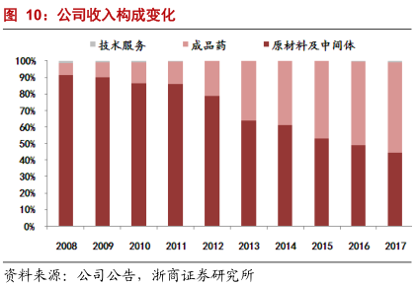
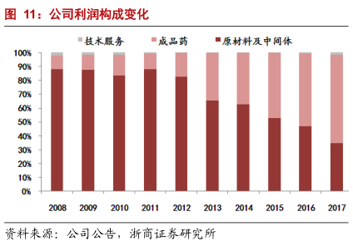
华海药业 |  |  |  |  |  |  |  |  | 转型：特色原料药起家 ---> 制剂出口+进军生物医用
 |  |  |  |  |  |  |  |  | 1.仿制药龙头。从业务看，原料药及中间体、成品药销售业务均保持稳定增长。原料药及中间体业务增速且
 |  |  |  |  |  |  |  |  | 较成品药缓慢，原料药及中间体销售收入占比逐年减少，成品药占比显著增长。2016 年，成品药销售额已超
 |  |  |  |  |  |  |  |  | 过原料药及中间体。
 |  |  |  |  |  |  |  |  | 2. 从地区划分看，国内外收入均保持快速增长，且国内业务占比近五年来增速较快。

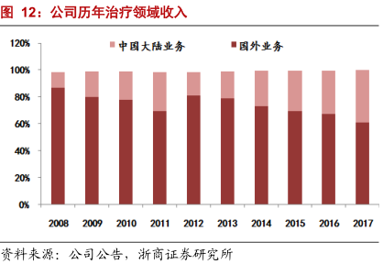

8. 查找上述四家公司的高管团队履历和2017年的薪酬，说说你的发现。

请见附表答题

9. 分析上述五家公司从2017年初至今的股价走势分化的原因。

因为政策、国企改革、商业模式转型等对公司业绩产生影响，导致股价走势分化。

下跌

哈药股份： | 1.2012年起营收增速持续下滑，最高不到15%甚至为负。
 | 2.国企因体制原因，管理效益不如民企
 | 3. 哈药股份的化学原料药主要以抗生素类为主，2011年“限抗令”出台并不断升级，受政策影响明显。
 | 4.供应商受环保监管趋严等因素影响，使得公司部分原材料采购受阻，相关产品产量下降、成本上升。
 | 5.受药品招标降价、2017版医保目录发布、医保控费力度加大、限抗政策升级等因素影响,哈药医药工业
 | 主营收入的化学制剂，销量和价格有一定影响。
 | 6.两票制政策对公司医药商业收入也产生影响，公司面临经营转型。
 | 7.从业绩表现来看，哈药股份营销改革效果未达预期，也未能抵挡医改政策对公司业绩的冲击。

新华医疗： | 1.仿制药一致性评价和GMP认证政策，所有的制药装备企业业绩都下滑，包括2014年高溢价收购的成都英德
 | 生物医药装备影响更大，导致未达业绩承诺，从而新华遭遇商誉减值。
 | 2.主营业务医疗器械毛利率持续下降。
 | 3.公司通过收购、投资改建骨科、妇科等专科医院，进入医疗服务业务。由于前期投入大，回本周期长，
 | 2017年营收贡献仅5%。

上涨

恒信： | 1.技术、投入壁垒高，三大细分领域（抗肿瘤、手术麻醉、造影剂）领导者，产品毛利率高。
 | 凭借高效的销售推广和产品质量深受市场认可。
 | 2.一致性评价、新医保目录调整、招标进程加快，同时加快新药审评速度等政策，
 | 都给有研发实力的高品质创新企业带来利好。
 | 3.在整体控费下，积极拓展海外市场，国外销售近3年逐年增长。
 | 4.公司近几年营收、净利增速一直保持在20%左右。

华海： | 1.一致性评价，整体控费，鼓励使用高品质仿制药政策等，都对作为仿制药龙头
 | 华海利好。
 | 2. 国内外收入均保持快速增长，且国内业务占比近五年来增速较快。
 | 3. 出口转内销，进口替代空间巨大。
 | 4.研发领先，高血压类、神经药类药品毛利率高，在70%-80%左右。

2015年中高位回落后横盘：

迪安诊断 | 1.营收增速2016Q4后一直下滑，净利增速回落到30%左右。
 | 业绩不达预期，之前的高估值导致股价下滑。

10.对比白酒行业龙头股和医药行业龙头股今年和去年的收益率（各找三家，列举数据），说说你的发现。

 | 2018 收益率 |  | 2017 收益率
茅台 | 5% |  | 102%

五粮液 | -4% |  | 135%

泸州老窖 | 2% |  | 103%

 | 2018 收益率 |  | 2017 收益率
恒瑞 | 39% |  | 80%

复星医药 | 1% |  | 90%

康美药业 | 21% |  | 125%

短期看：医药龙头比白酒龙头抗跌
长期看：白酒龙头收益高于医药龙头

11.你认为医药股的估值是否有泡沫？用数据支撑你的结论。

要看近年整体行业业绩增速趋势与 整体 PEBand 所处历史位置

根据国证指数数据，沪深两市现在医药制造行业TTM PE 37.3，中位数 44.52

相对合理。

